IDEA
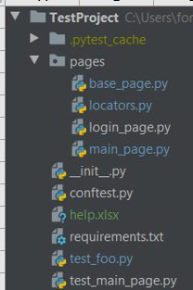
 | Папка с тестм
 | Кеш
 | Папка Page Object Model
 | Для начала сделаем базовую страницу, от которой будут унаследованы все остальные классы. В ней мы опишем вспомогательные методы для работы с драйвером. |  | Так же мы прописываем главные функции для всего теста.
 | Локаторы на обекты
 | методы логина
 | методы главные
 | Пустой файл __init__.py, чтобы работали относительные импорты.
 | Conftest.py - конфигурация тестов
 | этот файл
 | Библиотечки для окружения
 | Тест 2
 | Тест 1

Example
def test_add_to_cart(browser):
page = ProductPage(url="", browser) # инициализируем объект Page Object
page.open() # открываем страницу в браузере
page.should_be_add_to_cart_button() # проверяем что есть кнопка добавления в корзину
page.add_product_to_cart() # жмем кнопку добавить в корзину
page.should_be_success_message() # проверяем что есть сообщение с нужным текстом

 | class MainPage(BasePage): | Метод перехода на страницу
 | def go_to_login_page(self):
 | link = self.browser.find_element_by_css_selector("#login_link")
 | link.click()
 | alert = self.browser.switch_to.alert
 | alert.accept()

 | def should_be_login_link(self): | Проверка на верный логин
 | assert self.is_element_present(*MainPageLocators.LOGIN_LINK), "Login link is not presented"

 | def go_to_login_page(self): | Метод возвращающий Страницу логина.
 | link = self.browser.find_element(*MainPageLocators.LOGIN_LINK)
 | link.click()
 | return LoginPage(browser=self.browser, url=self.browser.current_url)

Page Object Model
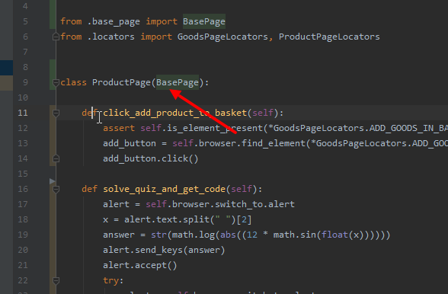
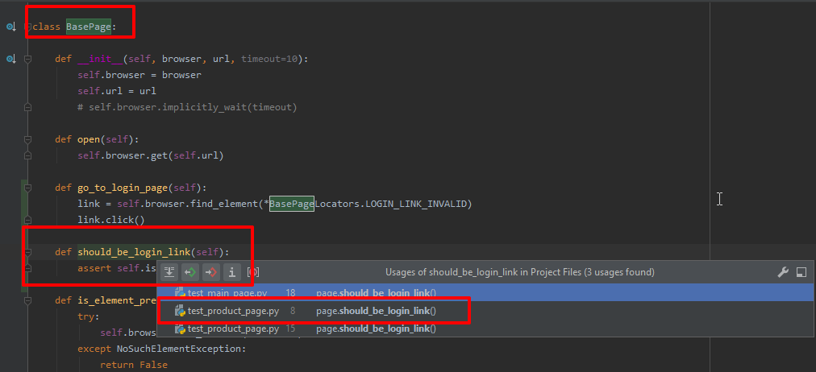
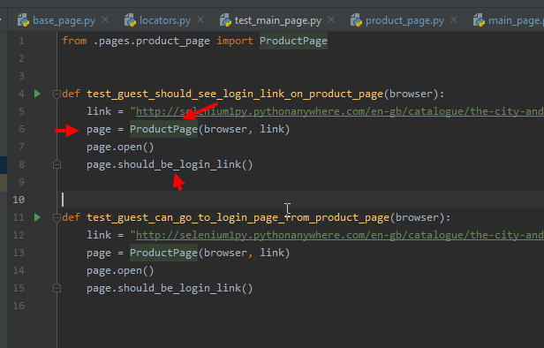
Что такое Page Object Model?

Page Object Model или кратко Page Object - это паттерн программирования, который очень популярен в автоматизации тестирования и является одним из стандартов при автоматизации тестирования веб-продуктов. Это также один из удобных способов структурировать свой код таким образом, чтобы его было удобно поддерживать, менять и работать с ним.

Основная идея состоит в том, что каждую страницу веб-приложения можно описать в виде объекта класса. Способы взаимодействия пользователя со страницей можно описать с помощью методов класса. В идеале тест, который будет использовать Page Object, должен описывать бизнес-логику тестового сценария и скрывать Selenium-методы взаимодействия с браузером и страницей. При изменениях в верстке страницы не придется исправлять тесты, связанные с этой страницей. Вместо этого нужно будет поправить только класс, описывающий страницу.

То есть здесь применяются те же принципы, что и в разработке: мы хотим повысить читаемость кода и вынести в абстрактные методы все детали. Тесты должны быть просто и понятно написаны, а повторяющиеся куски кода выделены в отдельные функции. В Page Object мы отделяем логику действий, например, авторизовать пользователя, от конкретной реализации (найти поле почты, ввести туда данные, найти поле пароля, ввести туда данные, найти кнопку и т.д.)

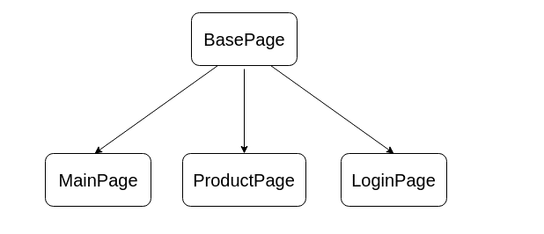

У нас наследование идет о BasePage для ProductPage примеры

